京东候选
原序号 | 原商品名 | 原规格 | 查询词 | 候选排名 | 候选标题 | 京东SKU | 京东链接 | 店铺 | 官方/自营 | 匹配分 | 匹配状态 | 重复同名需复核 | 评分理由 | 采集时间 | 商品主图文件 | 详情页截图文件
1 | 子牧澳洲谷饲上脑牛肉片1KG*1 | 1KG | 子牧澳洲谷饲上脑牛肉片1KG*1 |  | 按范围跳过 |  |  |  | FALSE | 0 | SKIPPED_OWN_STORE | FALSE | 子牧商品直接使用子牧店铺，不做逐品搜索 | 2026-08-24
2 | 子牧进口谷饲牛肉饼1.2KG*1 | 1.2KG | 子牧进口谷饲牛肉饼1.2KG*1 |  | 按范围跳过 |  |  |  | FALSE | 0 | SKIPPED_OWN_STORE | FALSE | 子牧商品直接使用子牧店铺，不做逐品搜索 | 2026-08-24
3 | 子牧M8-9和牛上脑烤肉片150g*2 | 150g | 子牧M8-9和牛上脑烤肉片150g*2 |  | 按范围跳过 |  |  |  | FALSE | 0 | SKIPPED_OWN_STORE | FALSE | 子牧商品直接使用子牧店铺，不做逐品搜索 | 2026-08-24
4 | 子牧新西兰羔羊肉卷200g*4 | 200g | 子牧新西兰羔羊肉卷200g*4 |  | 按范围跳过 |  |  |  | FALSE | 0 | SKIPPED_OWN_STORE | FALSE | 子牧商品直接使用子牧店铺，不做逐品搜索 | 2026-08-24
5 | 子牧精选羔羊肉卷200g*4 | 200g | 子牧精选羔羊肉卷200g*4 |  | 按范围跳过 |  |  |  | FALSE | 0 | SKIPPED_OWN_STORE | FALSE | 子牧商品直接使用子牧店铺，不做逐品搜索 | 2026-08-24
6 | 子牧原切西冷牛排150g*4 | 150g | 子牧原切西冷牛排150g*4 |  | 按范围跳过 |  |  |  | FALSE | 0 | SKIPPED_OWN_STORE | FALSE | 子牧商品直接使用子牧店铺，不做逐品搜索 | 2026-08-24
7 | 子牧筋头巴脑（牛肉筋）500g*2 | 500g | 子牧筋头巴脑(牛肉筋)500g*2 |  | 按范围跳过 |  |  |  | FALSE | 0 | SKIPPED_OWN_STORE | FALSE | 子牧商品直接使用子牧店铺，不做逐品搜索 | 2026-08-24
8 | 子牧和牛牛肉饼200g*4（每包2片，100g/片） | 200g | 子牧和牛牛肉饼200g*4(每包2片,100g 片) |  | 按范围跳过 |  |  |  | FALSE | 0 | SKIPPED_OWN_STORE | FALSE | 子牧商品直接使用子牧店铺，不做逐品搜索 | 2026-08-24
9 | 子牧A5澳洲和牛霜降肥牛卷200g*3 | 200g | 子牧A5澳洲和牛霜降肥牛卷200g*3 |  | 按范围跳过 |  |  |  | FALSE | 0 | SKIPPED_OWN_STORE | FALSE | 子牧商品直接使用子牧店铺，不做逐品搜索 | 2026-08-24
10 | 子牧谷饲板腱涮烤片150g*2 | 150g | 子牧谷饲板腱涮烤片150g*2 |  | 按范围跳过 |  |  |  | FALSE | 0 | SKIPPED_OWN_STORE | FALSE | 子牧商品直接使用子牧店铺，不做逐品搜索 | 2026-08-24
11 | 子牧澳洲谷饲牛肋排400g*2 | 400g | 子牧澳洲谷饲牛肋排400g*2 |  | 按范围跳过 |  |  |  | FALSE | 0 | SKIPPED_OWN_STORE | FALSE | 子牧商品直接使用子牧店铺，不做逐品搜索 | 2026-08-24
12 | 子牧黄油牛小排400g*2 | 400g | 子牧黄油牛小排400g*2 |  | 按范围跳过 |  |  |  | FALSE | 0 | SKIPPED_OWN_STORE | FALSE | 子牧商品直接使用子牧店铺，不做逐品搜索 | 2026-08-24
13 | 子牧牛肉馅500g*2 | 500g | 子牧牛肉馅500g*2 |  | 按范围跳过 |  |  |  | FALSE | 0 | SKIPPED_OWN_STORE | FALSE | 子牧商品直接使用子牧店铺，不做逐品搜索 | 2026-08-24
14 | 子牧牛腱子(谷饲牛腱子)500g*2 | 500g | 子牧牛腱子(谷饲牛腱子)500g*2 |  | 按范围跳过 |  |  |  | FALSE | 0 | SKIPPED_OWN_STORE | FALSE | 子牧商品直接使用子牧店铺，不做逐品搜索 | 2026-08-24
15 | 子牧澳洲原切谷饲上脑牛排150g*4 | 150g | 子牧澳洲原切谷饲上脑牛排150g*4 |  | 按范围跳过 |  |  |  | FALSE | 0 | SKIPPED_OWN_STORE | FALSE | 子牧商品直接使用子牧店铺，不做逐品搜索 | 2026-08-24
16 | 子牧牛腩块500g*2 | 500g | 子牧牛腩块500g*2 |  | 按范围跳过 |  |  |  | FALSE | 0 | SKIPPED_OWN_STORE | FALSE | 子牧商品直接使用子牧店铺，不做逐品搜索 | 2026-08-24
17 | 子牧原切眼肉牛排150g*4 | 150g | 子牧原切眼肉牛排150g*4 |  | 按范围跳过 |  |  |  | FALSE | 0 | SKIPPED_OWN_STORE | FALSE | 子牧商品直接使用子牧店铺，不做逐品搜索 | 2026-08-24
18 | 子牧牛肋条500g*2 | 500g | 子牧牛肋条500g*2 |  | 按范围跳过 |  |  |  | FALSE | 0 | SKIPPED_OWN_STORE | FALSE | 子牧商品直接使用子牧店铺，不做逐品搜索 | 2026-08-24
19 | 子牧原切牛肉卷300g*3 | 300g | 子牧原切牛肉卷300g*3 |  | 按范围跳过 |  |  |  | FALSE | 0 | SKIPPED_OWN_STORE | FALSE | 子牧商品直接使用子牧店铺，不做逐品搜索 | 2026-08-24
20 | 【京东配送】子牧牛后腿肉500g*2袋 | 500g | 子牧牛后腿肉500g*2袋 |  | 按范围跳过 |  |  |  | FALSE | 0 | SKIPPED_OWN_STORE | FALSE | 子牧商品直接使用子牧店铺，不做逐品搜索 | 2026-08-24
21 | 【京东配送】子牧澳洲谷饲牛蝎子400g*2袋 | 400g | 子牧澳洲谷饲牛蝎子400g*2袋 |  | 按范围跳过 |  |  |  | FALSE | 0 | SKIPPED_OWN_STORE | FALSE | 子牧商品直接使用子牧店铺，不做逐品搜索 | 2026-08-24
22 | 【京东配送】子牧谷饲300天安格斯薄切牛舌片120g*3盒 | 120g | 子牧谷饲300天安格斯薄切牛舌片120g*3盒 |  | 按范围跳过 |  |  |  | FALSE | 0 | SKIPPED_OWN_STORE | FALSE | 子牧商品直接使用子牧店铺，不做逐品搜索 | 2026-08-24
23 | 【京东配送】日式和牛厚切烧肉M8-9 150g*2 | 150g | 日式和牛厚切烧肉M8-9 150g*2 | 1 | 澳爸厨房新鲜原切雪花牛肉片凤凰 和牛M8-9 雪花烤肉片 日式 烧烤火锅食材 150g 澳洲 和牛M8-9 保乐肩 150g /盒 | ​10105121341317 | https://item.jd.com/10105121341317.html | 澳爸厨房官方旗舰店 | TRUE | 76 | NEEDS_REVIEW | FALSE | 型号匹配:m8-9；规格匹配:150g；名称相似:24%；官方/自营店；详情页店铺确认:澳爸厨房官方旗舰店 | 2026-08-24 | 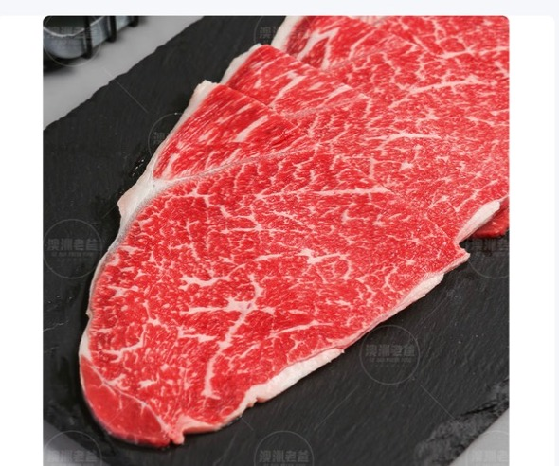 已嵌入 | 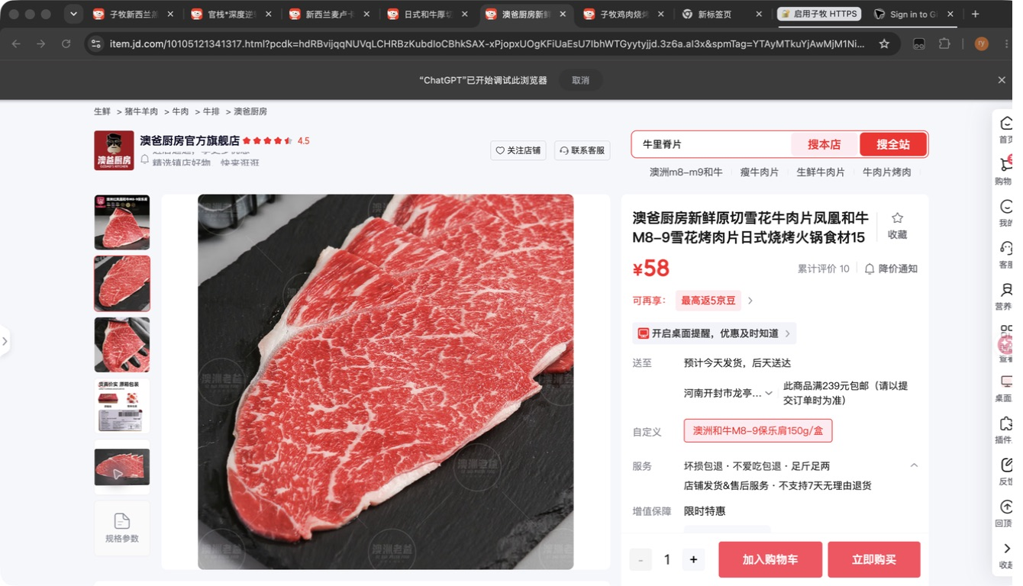 已嵌入
24 | 子牧安格斯极佳眼肉牛排200g*2 | 200g | 子牧安格斯极佳眼肉牛排200g*2 |  | 按范围跳过 |  |  |  | FALSE | 0 | SKIPPED_OWN_STORE | FALSE | 子牧商品直接使用子牧店铺，不做逐品搜索 | 2026-08-24
25 | 子牧安格斯极佳西冷牛排200g*2 | 200g | 子牧安格斯极佳西冷牛排200g*2 |  | 按范围跳过 |  |  |  | FALSE | 0 | SKIPPED_OWN_STORE | FALSE | 子牧商品直接使用子牧店铺，不做逐品搜索 | 2026-08-24
26 | 子牧澳洲谷饲肥牛涮烤片150g*2盒 | 150g | 子牧澳洲谷饲肥牛涮烤片150g*2盒 |  | 按范围跳过 |  |  |  | FALSE | 0 | SKIPPED_OWN_STORE | FALSE | 子牧商品直接使用子牧店铺，不做逐品搜索 | 2026-08-24
27 | 子牧牛腿肉500g*2 | 500g | 子牧牛腿肉500g*2 |  | 按范围跳过 |  |  |  | FALSE | 0 | SKIPPED_OWN_STORE | FALSE | 子牧商品直接使用子牧店铺，不做逐品搜索 | 2026-08-24
28 | 子牧羊肉馅500g*2 | 500g | 子牧羊肉馅500g*2 |  | 按范围跳过 |  |  |  | FALSE | 0 | SKIPPED_OWN_STORE | FALSE | 子牧商品直接使用子牧店铺，不做逐品搜索 | 2026-08-24
29 | 子牧羊肉块500g*2 | 500g | 子牧羊肉块500g*2 |  | 按范围跳过 |  |  |  | FALSE | 0 | SKIPPED_OWN_STORE | FALSE | 子牧商品直接使用子牧店铺，不做逐品搜索 | 2026-08-24
30 | 子牧羊棒骨500g*2 | 500g | 子牧羊棒骨500g*2 |  | 按范围跳过 |  |  |  | FALSE | 0 | SKIPPED_OWN_STORE | FALSE | 子牧商品直接使用子牧店铺，不做逐品搜索 | 2026-08-24
31 | 子牧带骨羊后腿块500g*2 | 500g | 子牧带骨羊后腿块500g*2 |  | 按范围跳过 |  |  |  | FALSE | 0 | SKIPPED_OWN_STORE | FALSE | 子牧商品直接使用子牧店铺，不做逐品搜索 | 2026-08-24
32 | 子牧羊小腿（羊腱子）500g*2 | 500g | 子牧羊小腿(羊腱子)500g*2 |  | 按范围跳过 |  |  |  | FALSE | 0 | SKIPPED_OWN_STORE | FALSE | 子牧商品直接使用子牧店铺，不做逐品搜索 | 2026-08-24
33 | 子牧羊排块（羊寸排）500g*2 | 500g | 子牧羊排块(羊寸排)500g*2 |  | 按范围跳过 |  |  |  | FALSE | 0 | SKIPPED_OWN_STORE | FALSE | 子牧商品直接使用子牧店铺，不做逐品搜索 | 2026-08-24
34 | 子牧羊腿小切500g*2 | 500g | 子牧羊腿小切500g*2 |  | 按范围跳过 |  |  |  | FALSE | 0 | SKIPPED_OWN_STORE | FALSE | 子牧商品直接使用子牧店铺，不做逐品搜索 | 2026-08-24
35 | 子牧羊蝎子500g*2 | 500g | 子牧羊蝎子500g*2 |  | 按范围跳过 |  |  |  | FALSE | 0 | SKIPPED_OWN_STORE | FALSE | 子牧商品直接使用子牧店铺，不做逐品搜索 | 2026-08-24
36 | 子牧新西兰羔羊羊颈排1KG*1 | 1KG | 子牧新西兰羔羊羊颈排1KG*1 |  | 按范围跳过 |  |  |  | FALSE | 0 | SKIPPED_OWN_STORE | FALSE | 子牧商品直接使用子牧店铺，不做逐品搜索 | 2026-08-24
37 | 子牧法式羊排400g*2 | 400g | 子牧法式羊排400g*2 |  | 按范围跳过 |  |  |  | FALSE | 0 | SKIPPED_OWN_STORE | FALSE | 子牧商品直接使用子牧店铺，不做逐品搜索 | 2026-08-24
38 | 子牧带骨羊肉块500g*2 | 500g | 子牧带骨羊肉块500g*2 |  | 按范围跳过 |  |  |  | FALSE | 0 | SKIPPED_OWN_STORE | FALSE | 子牧商品直接使用子牧店铺，不做逐品搜索 | 2026-08-24
39 | 子牧羊腿肉500g*2 | 500g | 子牧羊腿肉500g*2 |  | 按范围跳过 |  |  |  | FALSE | 0 | SKIPPED_OWN_STORE | FALSE | 子牧商品直接使用子牧店铺，不做逐品搜索 | 2026-08-24
40 | 子牧雷山黑猪腿肉450g*2 | 450g | 子牧雷山黑猪腿肉450g*2 |  | 按范围跳过 |  |  |  | FALSE | 0 | SKIPPED_OWN_STORE | FALSE | 子牧商品直接使用子牧店铺，不做逐品搜索 | 2026-08-24
41 | 子牧雷山黑猪里脊450g*2 | 450g | 子牧雷山黑猪里脊450g*2 |  | 按范围跳过 |  |  |  | FALSE | 0 | SKIPPED_OWN_STORE | FALSE | 子牧商品直接使用子牧店铺，不做逐品搜索 | 2026-08-24
42 | 子牧雷山黑猪五花肉450g*2 | 450g | 子牧雷山黑猪五花肉450g*2 |  | 按范围跳过 |  |  |  | FALSE | 0 | SKIPPED_OWN_STORE | FALSE | 子牧商品直接使用子牧店铺，不做逐品搜索 | 2026-08-24
43 | 子牧雷山黑猪仔排450g*2 | 450g | 子牧雷山黑猪仔排450g*2 |  | 按范围跳过 |  |  |  | FALSE | 0 | SKIPPED_OWN_STORE | FALSE | 子牧商品直接使用子牧店铺，不做逐品搜索 | 2026-08-24
44 | 子牧蓬莱生态黑猪五花肉1000g | 1000g | 子牧蓬莱生态黑猪五花肉1000g |  | 按范围跳过 |  |  |  | FALSE | 0 | SKIPPED_OWN_STORE | FALSE | 子牧商品直接使用子牧店铺，不做逐品搜索 | 2026-08-24
45 | 子牧蓬莱生态黑猪肋排1000g | 1000g | 子牧蓬莱生态黑猪肋排1000g |  | 按范围跳过 |  |  |  | FALSE | 0 | SKIPPED_OWN_STORE | FALSE | 子牧商品直接使用子牧店铺，不做逐品搜索 | 2026-08-24
46 | 子牧蓬莱生态黑猪猪蹄块1000g | 1000g | 子牧蓬莱生态黑猪猪蹄块1000g |  | 按范围跳过 |  |  |  | FALSE | 0 | SKIPPED_OWN_STORE | FALSE | 子牧商品直接使用子牧店铺，不做逐品搜索 | 2026-08-24
47 | 子牧蓬莱生态黑猪棒骨块1000g | 1000g | 子牧蓬莱生态黑猪棒骨块1000g |  | 按范围跳过 |  |  |  | FALSE | 0 | SKIPPED_OWN_STORE | FALSE | 子牧商品直接使用子牧店铺，不做逐品搜索 | 2026-08-24
48 | 子牧蓬莱生态黑猪去皮腿肉1000g | 1000g | 子牧蓬莱生态黑猪去皮腿肉1000g |  | 按范围跳过 |  |  |  | FALSE | 0 | SKIPPED_OWN_STORE | FALSE | 子牧商品直接使用子牧店铺，不做逐品搜索 | 2026-08-24
49 | 小龙坎火锅拼盘（肉类6拼）1.2KG | 1.2KG | 小龙坎火锅拼盘(肉类6拼)1.2KG |  | 未找到候选 |  |  |  | FALSE | 0 | NO_MATCH | FALSE |  | 2026-08-24
50 | 小龙坎火锅拼盘（毛肚4拼）800g | 800g | 小龙坎火锅拼盘(毛肚4拼)800g |  | 未找到候选 |  |  |  | FALSE | 0 | NO_MATCH | FALSE |  | 2026-08-24
51 | 【京东配送】牛羊烧烤肉串组合：羊肉串10串+牛肉串5串+牛心管5串+鱼豆腐5串+毛肚串10串 |  | 牛羊烧烤肉串组合:羊肉串10串+牛肉串5串+牛心管5串+鱼豆腐5串+毛肚串10串 |  | 未找到候选 |  |  |  | FALSE | 0 | NO_MATCH | FALSE |  | 2026-08-24
52 | 【京东配送】子牧鸡肉烧烤肉串组合：鸡肉串5串+鸡心5串+鸡胗5串+鸡翅5串+鱼豆腐5串 |  | 子牧鸡肉烧烤肉串组合:鸡肉串5串+鸡心5串+鸡胗5串+鸡翅5串+鱼豆腐5串 |  | 按范围跳过 |  |  |  | FALSE | 0 | SKIPPED_OWN_STORE | FALSE | 子牧商品直接使用子牧店铺，不做逐品搜索 | 2026-08-24
53 | 子牧蒙元驼新鲜鸵鸟蛋1个约1000g-1500g | 1000g-1500g | 子牧蒙元驼新鲜鸵鸟蛋1个约1000g-1500g |  | 按范围跳过 |  |  |  | FALSE | 0 | SKIPPED_OWN_STORE | FALSE | 子牧商品直接使用子牧店铺，不做逐品搜索 | 2026-08-24
54 | 子牧鲜椒鸵鸟肉酱180g*2罐 | 180g | 子牧鲜椒鸵鸟肉酱180g*2罐 |  | 按范围跳过 |  |  |  | FALSE | 0 | SKIPPED_OWN_STORE | FALSE | 子牧商品直接使用子牧店铺，不做逐品搜索 | 2026-08-24
55 | 乔府大院金饭碗五常大米5kg | 5KG | 乔府大院金饭碗五常大米5kg | 1 | 金福乔府大院 丰谷五常大米 5kg | ​100374525716 | https://item.jd.com/100374525716.html | 金福乔府大院京东自营旗舰店 | TRUE | 72 | NEEDS_REVIEW | FALSE | 品牌匹配:乔府大院；规格匹配:5kg；名称相似:67%；官方/自营店；详情页店铺确认:金福乔府大院京东自营旗舰店 | 2026-08-24 | 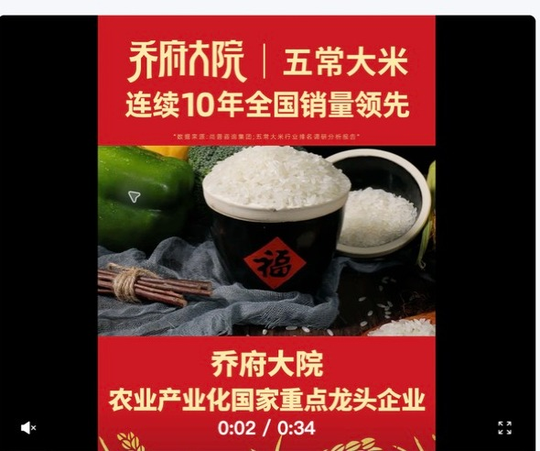 已嵌入 | 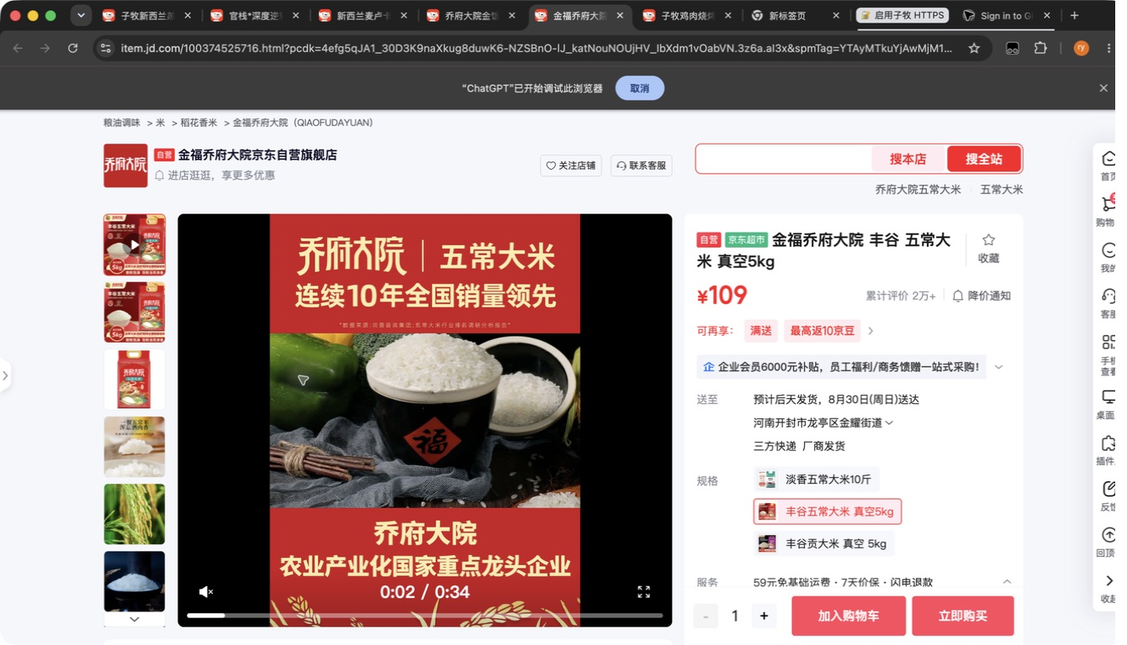 已嵌入
56 | yosibaby/羊小贝山羊奶整箱200ml*10盒 | 200ml*10盒 | yosibaby 羊小贝山羊奶整箱200ml*10盒 |  | 未找到候选 |  |  |  | FALSE | 0 | NO_MATCH | FALSE |  | 2026-08-24
57 | yosibaby/羊小贝有机配方羊奶粉380g | 380g | yosibaby 羊小贝有机配方羊奶粉380g |  | 未找到候选 |  |  |  | FALSE | 0 | NO_MATCH | FALSE |  | 2026-08-24
58 | Naturehike/挪客铝合金蛋卷桌SE版 |  | Naturehike 挪客铝合金蛋卷桌SE版 |  | 未找到候选 |  |  |  | FALSE | 0 | NO_MATCH | TRUE |  | 2026-08-24
59 | Naturehike/挪客铝合金蛋卷桌SE版 |  | Naturehike 挪客铝合金蛋卷桌SE版 |  | 未找到候选 |  |  |  | FALSE | 0 | NO_MATCH | TRUE |  | 2026-08-24
60 | Naturehike/挪客随风钛茶具套装 |  | Naturehike 挪客随风钛茶具套装 |  | 未找到候选 |  |  |  | FALSE | 0 | NO_MATCH | FALSE |  | 2026-08-24
61 | Naturehike/挪客200毫升随行钛保温杯 |  | Naturehike 挪客200毫升随行钛保温杯 |  | 未找到候选 |  |  |  | FALSE | 0 | NO_MATCH | TRUE |  | 2026-08-24
62 | Naturehike/挪客200毫升随行钛保温杯 |  | Naturehike 挪客200毫升随行钛保温杯 |  | 未找到候选 |  |  |  | FALSE | 0 | NO_MATCH | TRUE |  | 2026-08-24
63 | Naturehike/挪客初雪三节碳纤维登山杖EXT1 |  | Naturehike 挪客初雪三节碳纤维登山杖EXT1 |  | 未找到候选 |  |  |  | FALSE | 0 | NO_MATCH | TRUE |  | 2026-08-24
64 | Naturehike/挪客初雪三节碳纤维登山杖EXT1 |  | Naturehike 挪客初雪三节碳纤维登山杖EXT1 |  | 未找到候选 |  |  |  | FALSE | 0 | NO_MATCH | TRUE |  | 2026-08-24
65 | Naturehike/挪客初雪三节碳纤维登山杖EXT1 |  | Naturehike 挪客初雪三节碳纤维登山杖EXT1 |  | 未找到候选 |  |  |  | FALSE | 0 | NO_MATCH | TRUE |  | 2026-08-24
66 | Naturehike/挪客初雪三节碳纤维登山杖EXT1 |  | Naturehike 挪客初雪三节碳纤维登山杖EXT1 |  | 未找到候选 |  |  |  | FALSE | 0 | NO_MATCH | TRUE |  | 2026-08-24
67 | Naturehike/挪客初雪三节碳纤维登山杖EXT1 |  | Naturehike 挪客初雪三节碳纤维登山杖EXT1 |  | 未找到候选 |  |  |  | FALSE | 0 | NO_MATCH | TRUE |  | 2026-08-24
68 | Naturehike/挪客初雪三节碳纤维登山杖EXT1 |  | Naturehike 挪客初雪三节碳纤维登山杖EXT1 |  | 未找到候选 |  |  |  | FALSE | 0 | NO_MATCH | TRUE |  | 2026-08-24
69 | Naturehike/挪客初雪三节碳纤维登山杖EXT1 |  | Naturehike 挪客初雪三节碳纤维登山杖EXT1 |  | 未找到候选 |  |  |  | FALSE | 0 | NO_MATCH | TRUE |  | 2026-08-24
70 | MOBIGARDEN/牧高笛征途伸缩铝合金登山杖 |  | MOBIGARDEN 牧高笛征途伸缩铝合金登山杖 |  | 未找到候选 |  |  |  | FALSE | 0 | NO_MATCH | TRUE |  | 2026-08-24
71 | MOBIGARDEN/牧高笛征途伸缩铝合金登山杖 |  | MOBIGARDEN 牧高笛征途伸缩铝合金登山杖 |  | 未找到候选 |  |  |  | FALSE | 0 | NO_MATCH | TRUE |  | 2026-08-24
72 | 正宗新疆特产伽师瓜原产地新疆喀什市伽师县10-12斤（两颗装） | 10-12斤 | 正宗新疆特产伽师瓜原产地新疆喀什市伽师县10-12斤(两颗装) |  | 未找到候选 |  |  |  | FALSE | 0 | NO_MATCH | FALSE |  | 2026-08-24
73 | 新疆李子恐龙蛋原产地新疆阿克苏当地新鲜现摘2kg | 2KG | 新疆李子恐龙蛋原产地新疆阿克苏当地新鲜现摘2kg |  | 未找到候选 |  |  |  | FALSE | 0 | NO_MATCH | FALSE |  | 2026-08-24
74 | 新疆直邮蟠桃产自于新疆库尔勒市501团2kg | 2kg | 新疆直邮蟠桃产自于新疆库尔勒市501团2kg |  | 未找到候选 |  |  |  | FALSE | 0 | NO_MATCH | FALSE |  | 2026-08-24
75 | 新疆库尔勒香梨原产地新疆库尔勒市沙依东县超特香梨5kg | 5kg | 新疆库尔勒香梨原产地新疆库尔勒市沙依东县超特香梨5kg |  | 未找到候选 |  |  |  | FALSE | 0 | NO_MATCH | FALSE |  | 2026-08-24
76 | 新疆库尔勒香梨原产地新疆库尔勒市沙依东县超特香梨7kg | 7kg | 新疆库尔勒香梨原产地新疆库尔勒市沙依东县超特香梨7kg |  | 未找到候选 |  |  |  | FALSE | 0 | NO_MATCH | FALSE |  | 2026-08-24
77 | 新疆库尔勒香梨原产地新疆库尔勒市沙依东县全母梨王5kg | 5kg | 新疆库尔勒香梨原产地新疆库尔勒市沙依东县全母梨王5kg |  | 未找到候选 |  |  |  | FALSE | 0 | NO_MATCH | FALSE |  | 2026-08-24
78 | 新疆库尔勒香梨原产地新疆库尔勒市沙依东县全母梨王7kg | 7kg | 新疆库尔勒香梨原产地新疆库尔勒市沙依东县全母梨王7kg |  | 未找到候选 |  |  |  | FALSE | 0 | NO_MATCH | FALSE |  | 2026-08-24
79 | 五丰黎红风味菜籽油1.8L | 1.8L | 五丰黎红风味菜籽油1.8L |  | 未找到候选 |  |  |  | FALSE | 0 | NO_MATCH | FALSE |  | 2026-08-24
80 | 五丰黎红黄菜籽油1.8L | 1.8L | 五丰黎红黄菜籽油1.8L |  | 未找到候选 |  |  |  | FALSE | 0 | NO_MATCH | FALSE |  | 2026-08-24
81 | 五丰黎红风味菜籽油5L | 5L | 五丰黎红风味菜籽油5L |  | 未找到候选 |  |  |  | FALSE | 0 | NO_MATCH | FALSE |  | 2026-08-24
82 | 五丰黎红黄菜籽油5L（通用瓶） | 5L | 五丰黎红黄菜籽油5L(通用瓶) |  | 未找到候选 |  |  |  | FALSE | 0 | NO_MATCH | FALSE |  | 2026-08-24
83 | 五丰黎红小榨菜籽油5L | 5L | 五丰黎红小榨菜籽油5L |  | 未找到候选 |  |  |  | FALSE | 0 | NO_MATCH | FALSE |  | 2026-08-24
84 | 五丰喜上喜一级腊肠400g | 400g | 五丰喜上喜一级腊肠400g |  | 未找到候选 |  |  |  | FALSE | 0 | NO_MATCH | FALSE |  | 2026-08-24
85 | 五丰喜上喜双喜腊味600g | 600g | 五丰喜上喜双喜腊味600g |  | 未找到候选 |  |  |  | FALSE | 0 | NO_MATCH | FALSE |  | 2026-08-24
86 | 五丰喜上喜黑猪腊肠400g | 400g | 五丰喜上喜黑猪腊肠400g |  | 未找到候选 |  |  |  | FALSE | 0 | NO_MATCH | FALSE |  | 2026-08-24
87 | 五丰长粒香米5KG（A） | 5KG | 五丰长粒香米5KG(A) |  | 未找到候选 |  |  |  | FALSE | 0 | NO_MATCH | FALSE |  | 2026-08-24
88 | 鲜稻家五丰长粒香米5KG | 5KG | 鲜稻家五丰长粒香米5KG |  | 未找到候选 |  |  |  | FALSE | 0 | NO_MATCH | FALSE |  | 2026-08-24
89 | 五丰有机大米(基地鲜供)5KG | 5KG | 五丰有机大米(基地鲜供)5KG |  | 未找到候选 |  |  |  | FALSE | 0 | NO_MATCH | FALSE |  | 2026-08-24
90 | 五丰优选东北大米5KG | 5KG | 五丰优选东北大米5KG |  | 未找到候选 |  |  |  | FALSE | 0 | NO_MATCH | FALSE |  | 2026-08-24
91 | 孔伯华 清灵甘露茶2.7g*15包/盒 | 2.7g*15包 | 孔伯华 清灵甘露茶2.7g*15包 盒 |  | 未找到候选 |  |  |  | FALSE | 0 | NO_MATCH | FALSE |  | 2026-08-24
92 | 孔伯华 日日轻盈茶4g/包*15/盒 | 4g/包*15 | 孔伯华 日日轻盈茶4g 包*15 盒 |  | 未找到候选 |  |  |  | FALSE | 0 | NO_MATCH | FALSE |  | 2026-08-24
93 | 孔伯华 花果畅音茶5g/包*15/盒 | 5g/包*15 | 孔伯华 花果畅音茶5g 包*15 盒 |  | 未找到候选 |  |  |  | FALSE | 0 | NO_MATCH | FALSE |  | 2026-08-24
94 | 孔伯华 花花恬静茶5g/包*15/盒 | 5g/包*15 | 孔伯华 花花恬静茶5g 包*15 盒 |  | 未找到候选 |  |  |  | FALSE | 0 | NO_MATCH | FALSE |  | 2026-08-24
95 | 孔伯华 舒甘炯炯茶5g/包*15/盒 | 5g/包*15 | 孔伯华 舒甘炯炯茶5g 包*15 盒 |  | 未找到候选 |  |  |  | FALSE | 0 | NO_MATCH | FALSE |  | 2026-08-24
96 | 深度逆转 南极磷虾油软胶囊45g（0.75g/粒*60粒） | 45g | 深度逆转 南极磷虾油软胶囊45g(0.75g 粒*60粒) |  | 未找到候选 |  |  |  | FALSE | 0 | NO_MATCH | FALSE |  | 2026-08-24
97 | 深度逆转®「文曲瓶」350mL(25mLx14瓶)复合饮+28g(1gx28片)压片糖果 | 350mL | 深度逆转「文曲瓶」350mL(25mLx14瓶)复合饮+28g(1gx28片)压片糖果 |  | 未找到候选 |  |  |  | FALSE | 0 | NO_MATCH | FALSE |  | 2026-08-24
98 | 深度逆转® 「灵光瓶」500mL(25mLx20瓶) | 25mLx20瓶 | 深度逆转 「灵光瓶」500mL(25mLx20瓶) |  | 未找到候选 |  |  |  | FALSE | 0 | NO_MATCH | FALSE |  | 2026-08-24
99 | 赢养优多菌乐活22栋益生菌粉15g（1.5gx10袋） | 15g | 赢养优多菌乐活22栋益生菌粉15g(1.5gx10袋) |  | 未找到候选 |  |  |  | FALSE | 0 | NO_MATCH | FALSE |  | 2026-08-24
100 | 牧怡全脂绵羊乳粉25克*7袋 | 25克*7袋 | 牧怡全脂绵羊乳粉25克*7袋 |  | 未找到候选 |  |  |  | FALSE | 0 | NO_MATCH | TRUE |  | 2026-08-24
101 | 牧怡全脂绵羊乳粉25克*7袋 | 25克*7袋 | 牧怡全脂绵羊乳粉25克*7袋 |  | 未找到候选 |  |  |  | FALSE | 0 | NO_MATCH | TRUE |  | 2026-08-24
102 | 蓓博颜玻色因紧致抗皱面霜50g | 50g | 蓓博颜玻色因紧致抗皱面霜50g |  | 未找到候选 |  |  |  | FALSE | 0 | NO_MATCH | FALSE |  | 2026-08-24
103 | 蓓博颜玻色因紧颜舒润日霜50g | 50g | 蓓博颜玻色因紧颜舒润日霜50g |  | 未找到候选 |  |  |  | FALSE | 0 | NO_MATCH | FALSE |  | 2026-08-24
104 | 官栈×深度逆转金蝶花胶粥礼盒258g*8 | 258g*8 | 官栈*深度逆转金蝶花胶粥礼盒258g*8 |  | 未找到候选 |  |  |  | FALSE | 0 | NO_MATCH | FALSE |  | 2026-08-24
105 | 官栈*深度逆转 元气营养花胶龚210g*6 | 210g*6 | 官栈*深度逆转 元气营养花胶龚210g*6 |  | 未找到候选 |  |  |  | FALSE | 0 | NO_MATCH | FALSE |  | 2026-08-24
106 | 官栈×深度逆转双参花胶羹礼盒168g*8 | 168g*8 | 官栈*深度逆转双参花胶羹礼盒168g*8 |  | 未找到候选 |  |  |  | FALSE | 0 | NO_MATCH | FALSE |  | 2026-08-24
107 | 官栈×深度逆转莲子石斛金蝶花胶粥258g | 258g | 官栈*深度逆转莲子石斛金蝶花胶粥258g |  | 未找到候选 |  |  |  | FALSE | 0 | NO_MATCH | FALSE |  | 2026-08-24
108 | 官栈×深度逆转人参桃胶花胶羹168g | 168g | 官栈*深度逆转人参桃胶花胶羹168g |  | 未找到候选 |  |  |  | FALSE | 0 | NO_MATCH | FALSE |  | 2026-08-24
109 | 官栈×深度逆转西洋参枸杞花胶羹168g | 168g | 官栈*深度逆转西洋参枸杞花胶羹168g |  | 未找到候选 |  |  |  | FALSE | 0 | NO_MATCH | FALSE |  | 2026-08-24
110 | 官栈×深度逆转黄花鱼胶90g | 90g | 官栈*深度逆转黄花鱼胶90g |  | 未找到候选 |  |  |  | FALSE | 0 | NO_MATCH | FALSE |  | 2026-08-24
111 | 官栈×深度逆转黄花鱼胶180g | 180g | 官栈*深度逆转黄花鱼胶180g |  | 未找到候选 |  |  |  | FALSE | 0 | NO_MATCH | FALSE |  | 2026-08-24
112 | 仙晏霍山铁皮石斛(枫斗)100g | 100g | 仙晏霍山铁皮石斛(枫斗)100g | 1 | 仙晏干燕窝 燕窝干盏燕盏 进口马来溯源密盏孕妇滋补送礼物七夕礼盒 | ​100312888108 | https://item.jd.com/100312888108.html | 仙晏京东自营旗舰店 | TRUE | 26 | NO_MATCH | FALSE | 品牌匹配:仙晏；候选标题无规格；名称相似:5%；官方/自营店；详情页店铺确认:仙晏京东自营旗舰店 | 2026-08-24 | 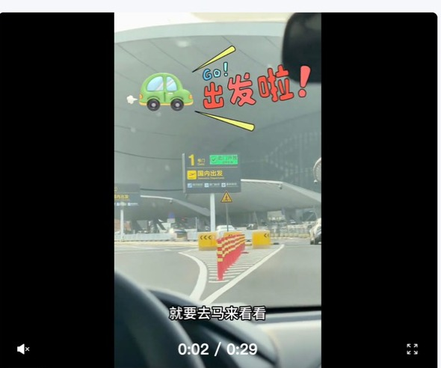 已嵌入 | 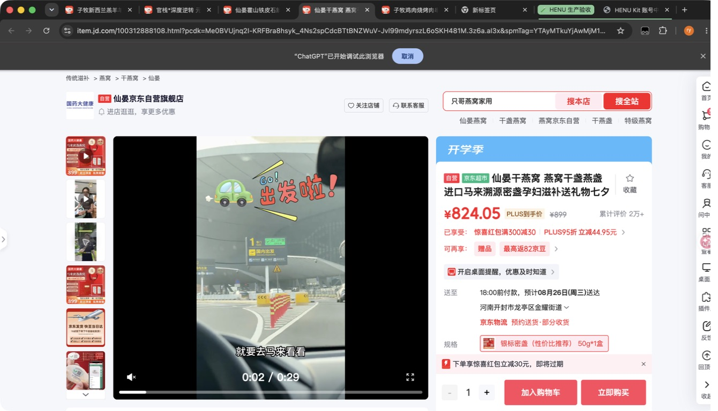 已嵌入
113 | 仙晏加拿大西洋参100g | 100g | 仙晏加拿大西洋参100g |  | 未找到候选 |  |  |  | FALSE | 0 | NO_MATCH | FALSE |  | 2026-08-24
114 | 仙晏枸杞原浆30ml*20袋 | 30ml*20袋 | 仙晏枸杞原浆30ml*20袋 |  | 未找到候选 |  |  |  | FALSE | 0 | NO_MATCH | FALSE |  | 2026-08-24
115 | 仙晏印尼燕窝50g | 50g | 仙晏印尼燕窝50g | 1 | 仙晏干燕窝 燕窝干盏燕盏 进口马来溯源密盏孕妇滋补送礼物七夕礼盒 | ​100312888108 | https://item.jd.com/100312888108.html | 仙晏京东自营旗舰店 | TRUE | 28 | NO_MATCH | FALSE | 品牌匹配:仙晏；候选标题无规格；名称相似:11%；官方/自营店；详情页店铺确认:仙晏京东自营旗舰店 | 2026-08-24 | 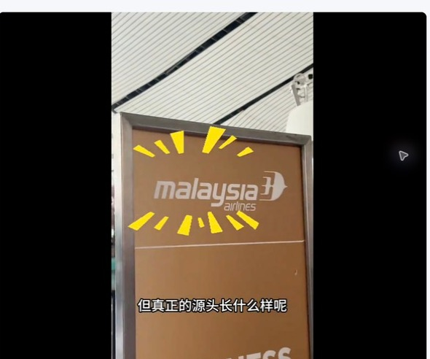 已嵌入 | 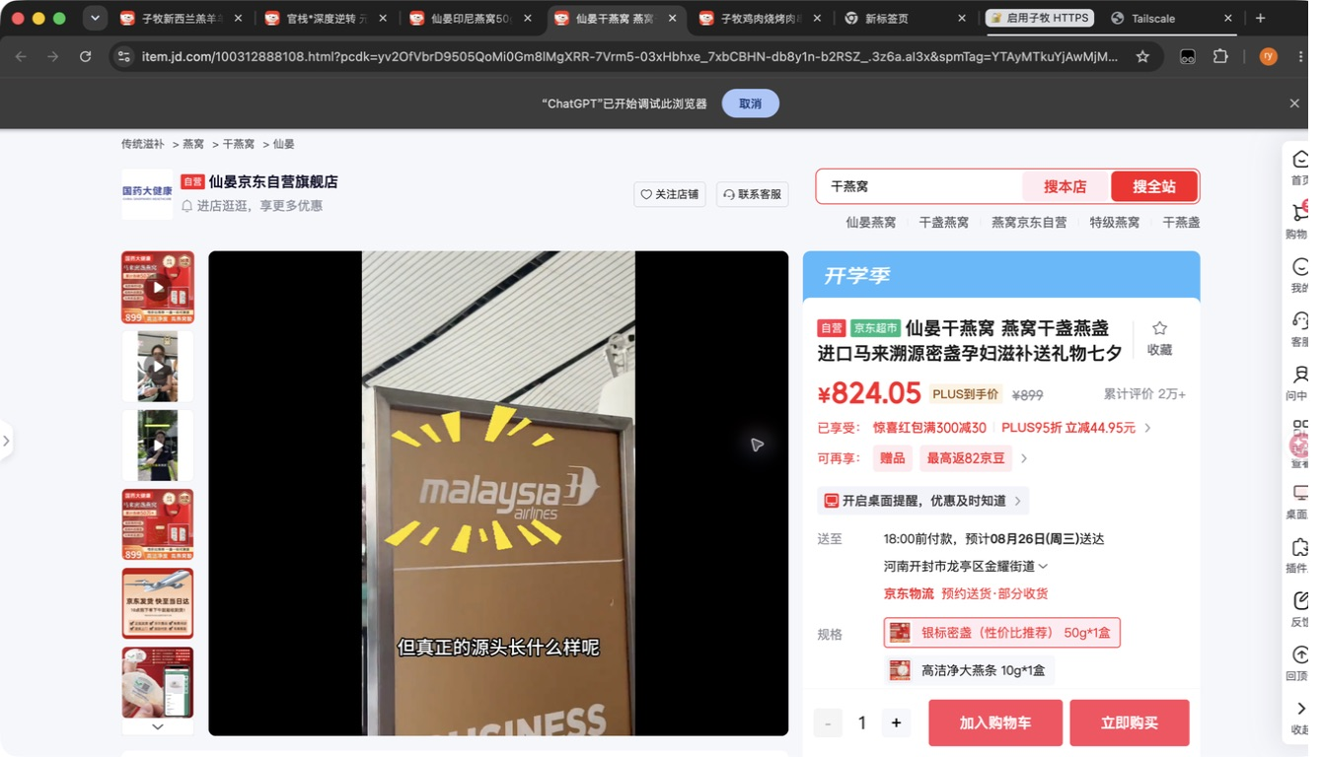 已嵌入
116 | 仙晏印尼燕窝100g | 100g | 仙晏印尼燕窝100g | 1 | 仙晏干燕窝 燕窝干盏燕盏 进口马来溯源密盏孕妇滋补送礼物七夕礼盒 | ​100312888108 | https://item.jd.com/100312888108.html | 仙晏京东自营旗舰店 | TRUE | 28 | NO_MATCH | FALSE | 品牌匹配:仙晏；候选标题无规格；名称相似:11%；官方/自营店；详情页店铺确认:仙晏京东自营旗舰店 | 2026-08-24 | 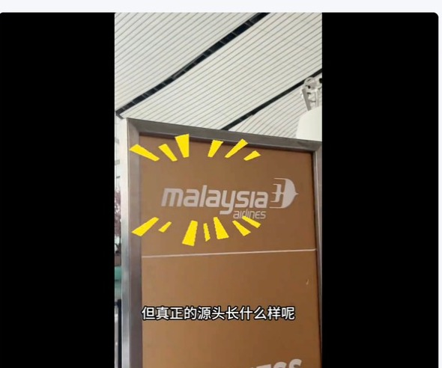 已嵌入 | 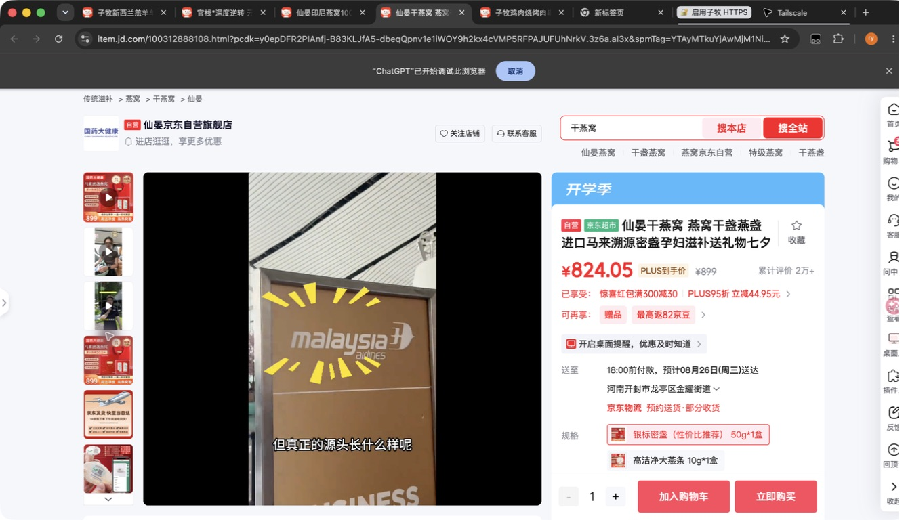 已嵌入
117 | 仙晏马来燕窝50g | 50g | 仙晏马来燕窝50g | 1 | 仙晏干燕窝 燕窝干盏燕盏 进口马来溯源密盏孕妇滋补送礼物七夕礼盒 | ​100312888108 | https://item.jd.com/100312888108.html | 仙晏京东自营旗舰店 | TRUE | 29 | NO_MATCH | FALSE | 品牌匹配:仙晏；候选标题无规格；名称相似:17%；官方/自营店；详情页店铺确认:仙晏京东自营旗舰店 | 2026-08-24 |  已嵌入 | 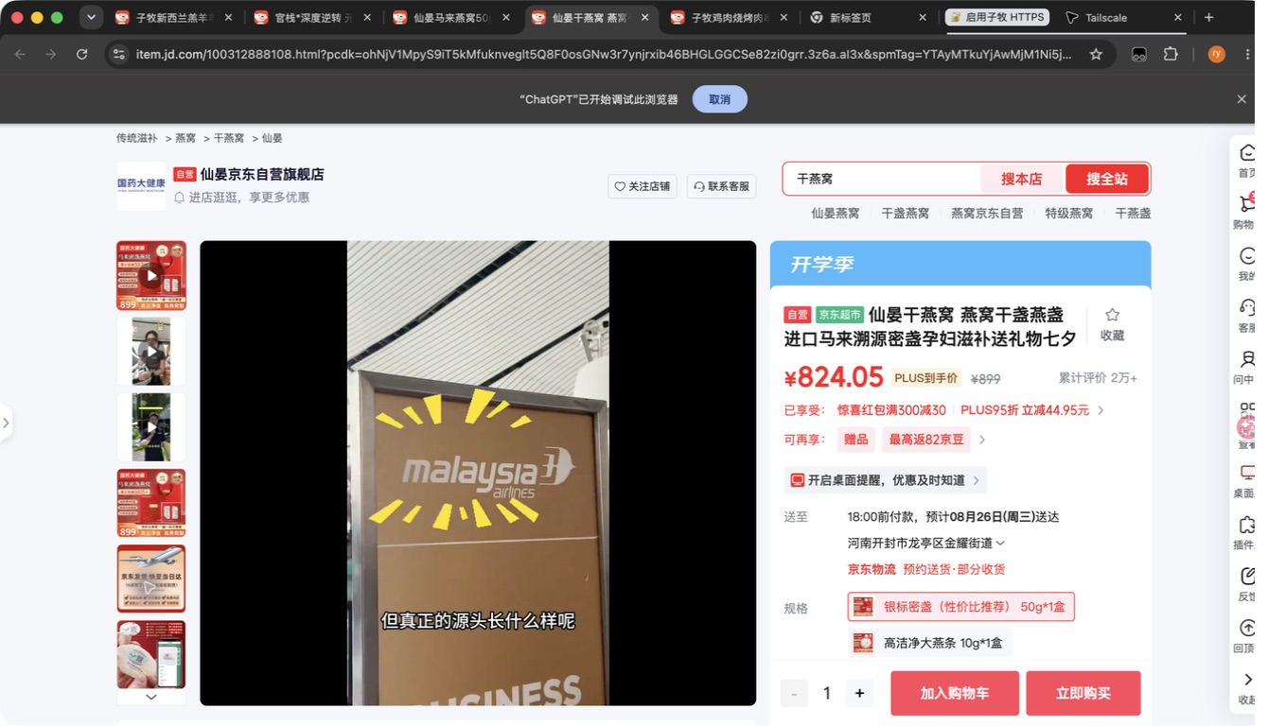 已嵌入
118 | 仙晏马来燕窝100g | 100g | 仙晏马来燕窝100g |  | 未找到候选 |  |  |  | FALSE | 0 | NO_MATCH | FALSE |  | 2026-08-24
119 | 仙晏 印度尼西亚 鲜炖燕条100g | 100g | 仙晏 印度尼西亚 鲜炖燕条100g | 1 | 仙晏干燕窝 燕窝干盏燕盏 进口马来溯源密盏孕妇滋补送礼物七夕礼盒 | ​100312888108 | https://item.jd.com/100312888108.html | 仙晏京东自营旗舰店 | TRUE | 26 | NO_MATCH | FALSE | 品牌匹配:仙晏；候选标题无规格；名称相似:5%；官方/自营店；详情页店铺确认:仙晏京东自营旗舰店 | 2026-08-24 | 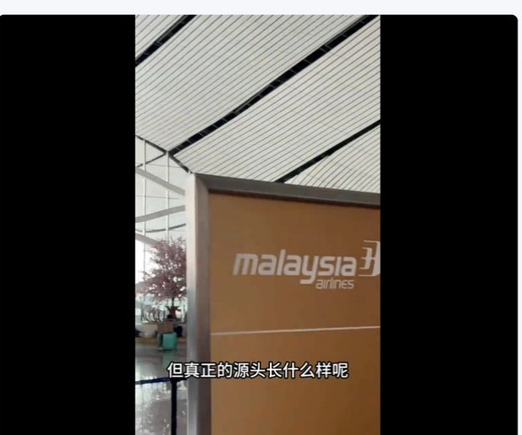 已嵌入 | 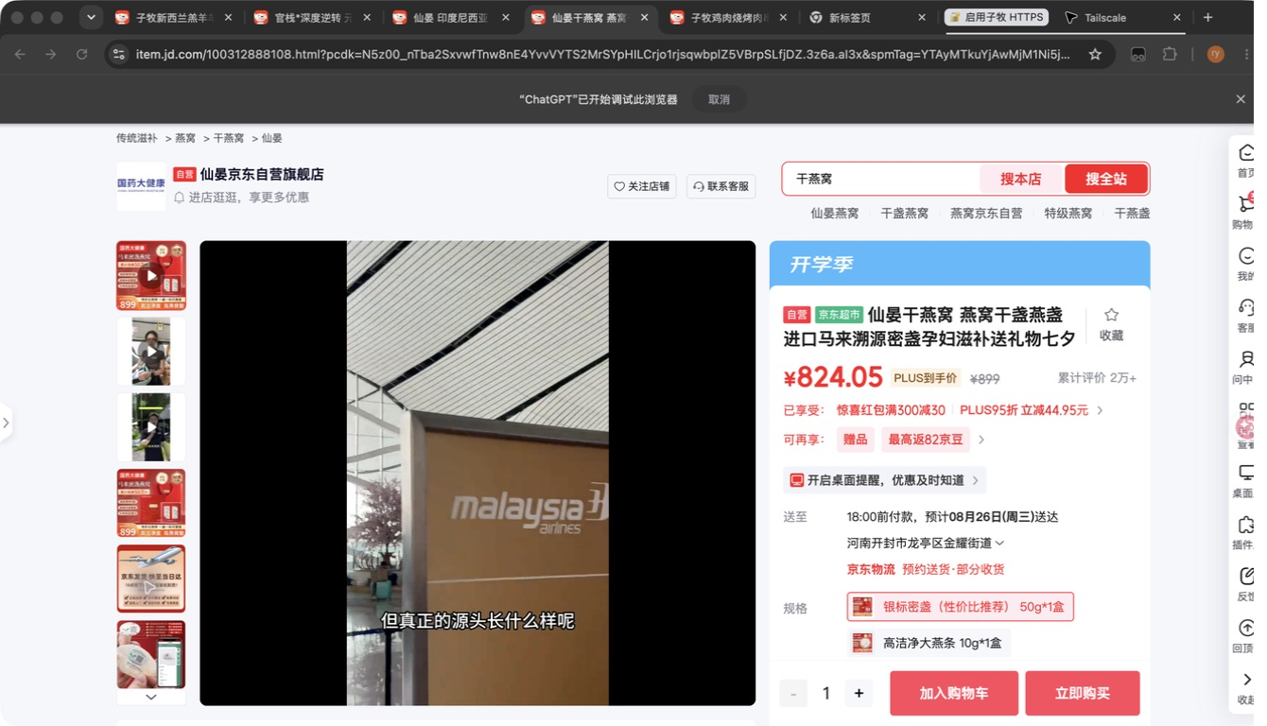 已嵌入
120 | 仙晏燕盏条10g | 10g | 仙晏燕盏条10g | 1 | 仙晏大燕条10克 进口溯源燕窝干盏干燕窝密盏 孕妇燕窝滋补品送礼物 | ​100312888078 | https://item.jd.com/100312888078.html | 仙晏京东自营旗舰店 | TRUE | 59 | NO_MATCH | FALSE | 品牌匹配:仙晏；规格匹配:10g；名称相似:17%；官方/自营店；详情页店铺确认:仙晏京东自营旗舰店 | 2026-08-24 |  已嵌入 | 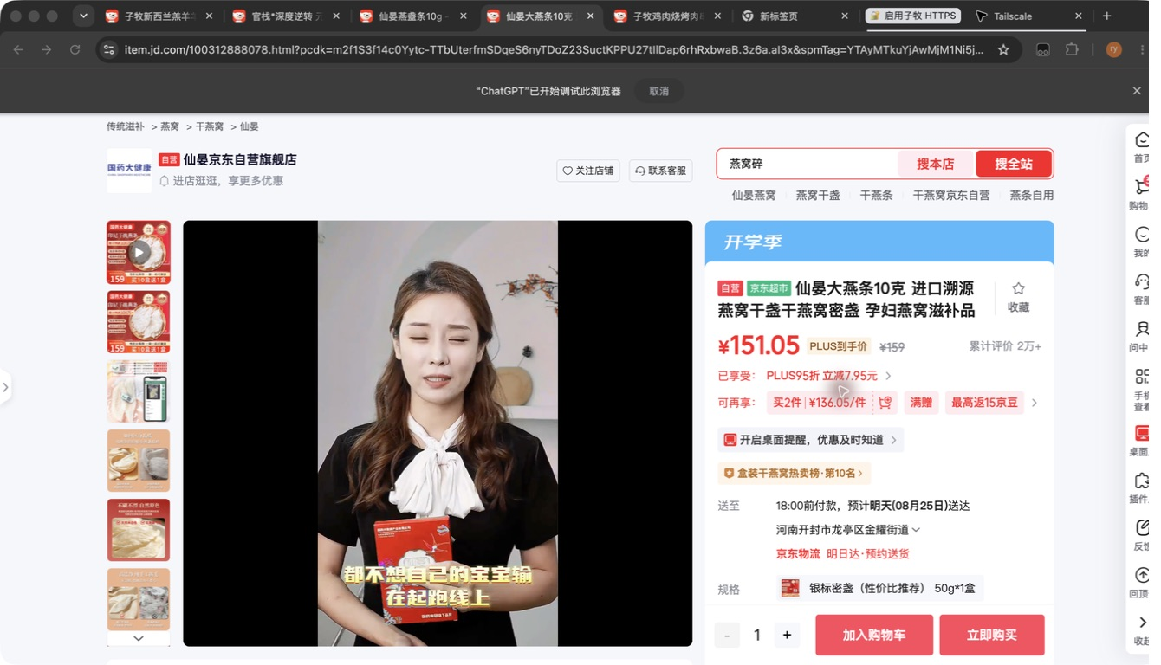 已嵌入
121 | 仙晏印尼甄选燕盏50g | 50g | 仙晏印尼甄选燕盏50g | 1 | 仙晏干燕窝 燕窝干盏燕盏 进口马来溯源密盏孕妇滋补送礼物七夕礼盒 | ​100312888108 | https://item.jd.com/100312888108.html | 仙晏京东自营旗舰店 | TRUE | 28 | NO_MATCH | FALSE | 品牌匹配:仙晏；候选标题无规格；名称相似:11%；官方/自营店；详情页店铺确认:仙晏京东自营旗舰店 | 2026-08-24 | 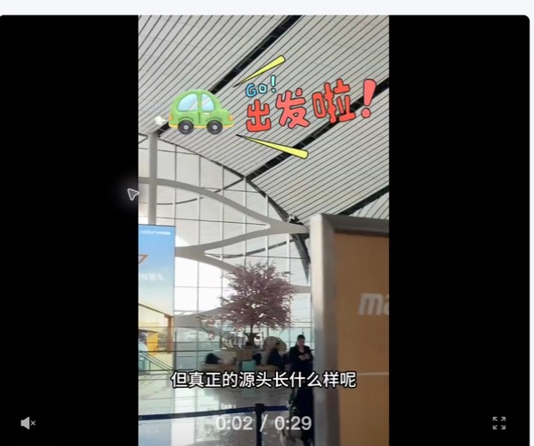 已嵌入 | 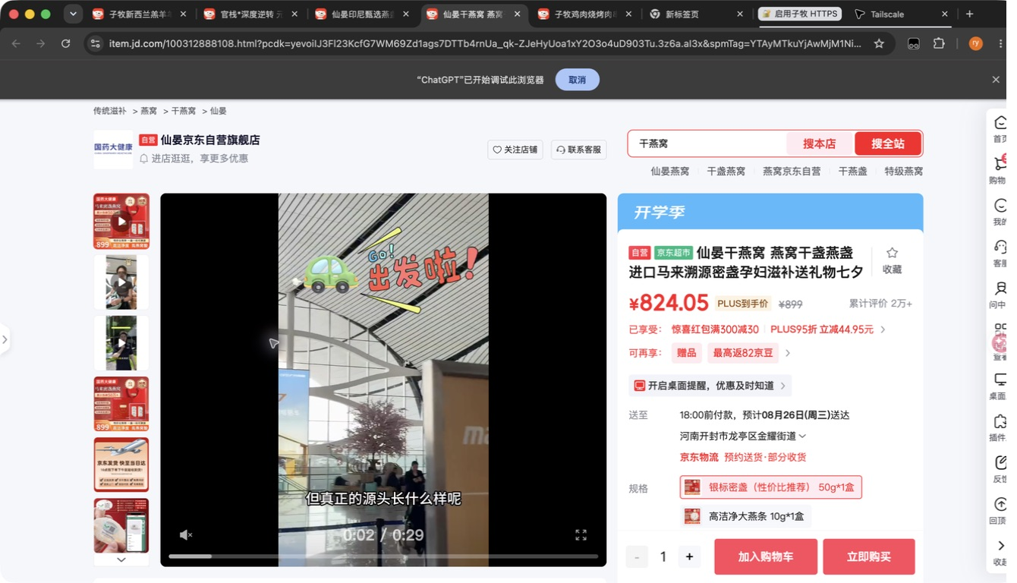 已嵌入
122 | 仙晏印尼甄选燕盏100g | 100g | 仙晏印尼甄选燕盏100g | 1 | 仙晏干燕窝 燕窝干盏燕盏 进口马来溯源密盏孕妇滋补送礼物七夕礼盒 | ​100312888108 | https://item.jd.com/100312888108.html | 仙晏京东自营旗舰店 | TRUE | 28 | NO_MATCH | FALSE | 品牌匹配:仙晏；候选标题无规格；名称相似:10%；官方/自营店；详情页店铺确认:仙晏京东自营旗舰店 | 2026-08-24 | 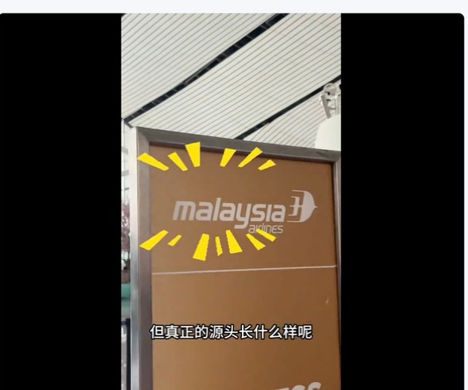 已嵌入 | 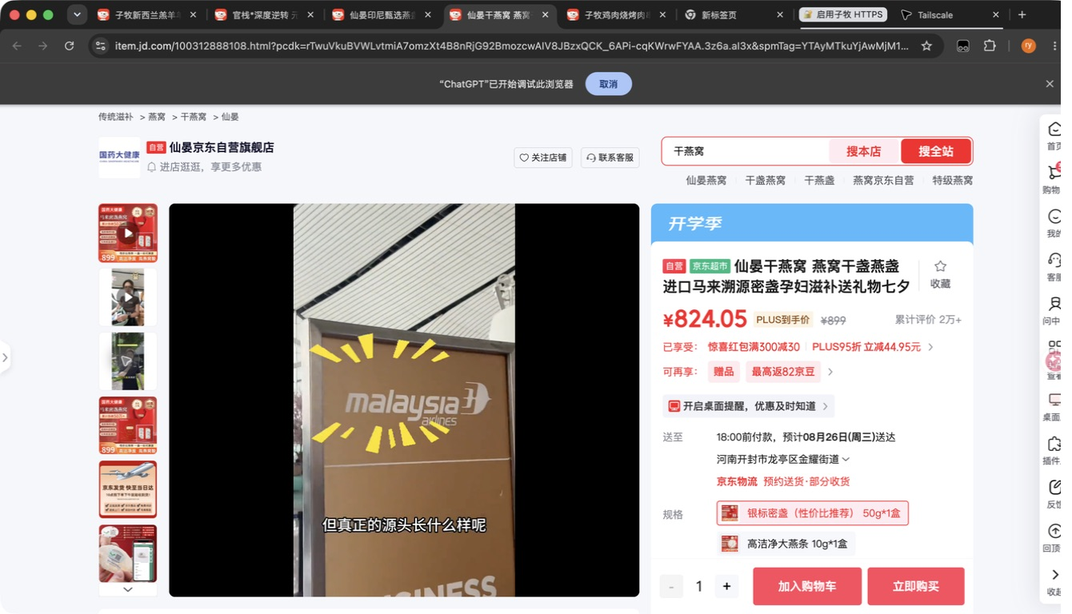 已嵌入
123 | 仙晏马来甄选燕盏50g | 50g | 仙晏马来甄选燕盏50g | 1 | 仙晏干燕窝 燕窝干盏燕盏 进口马来溯源密盏孕妇滋补送礼物七夕礼盒 | ​100312888108 | https://item.jd.com/100312888108.html | 仙晏京东自营旗舰店 | TRUE | 29 | NO_MATCH | FALSE | 品牌匹配:仙晏；候选标题无规格；名称相似:16%；官方/自营店；详情页店铺确认:仙晏京东自营旗舰店 | 2026-08-24 | 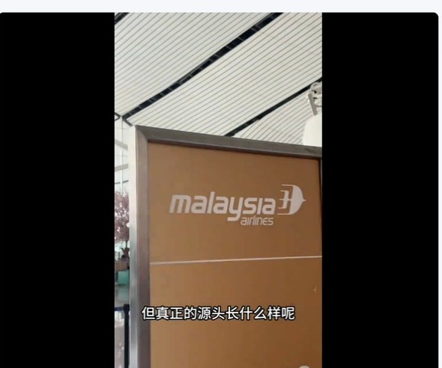 已嵌入 | 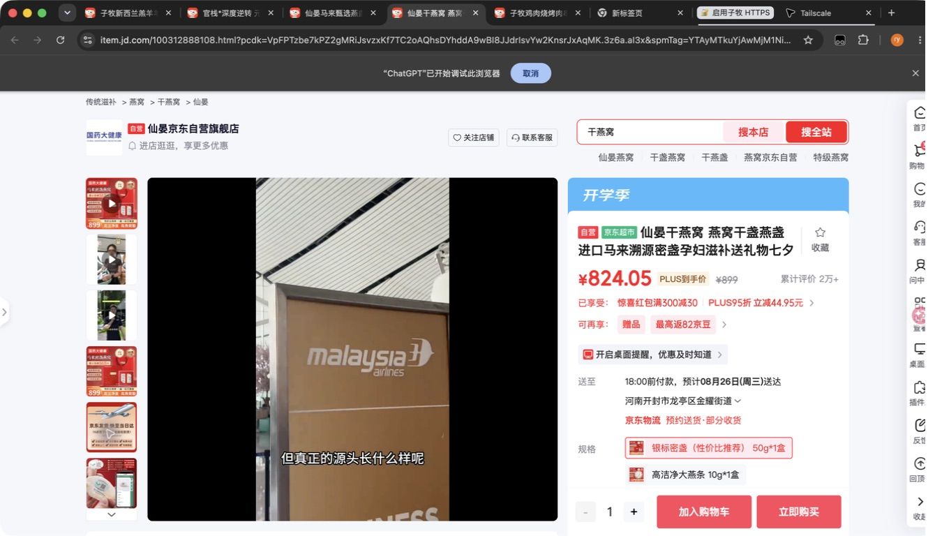 已嵌入
124 | 仙晏马来甄选燕盏100g | 100g | 仙晏马来甄选燕盏100g |  | 未找到候选 |  |  |  | FALSE | 0 | NO_MATCH | FALSE |  | 2026-08-24
125 | 新西兰麦卢卡蜂蜜MGO40+400g | 400g | 新西兰麦卢卡蜂蜜MGO40+400g |  | 未找到候选 |  |  |  | FALSE | 0 | NO_MATCH | FALSE |  | 2026-08-24
126 | 新西兰麦卢卡蜂蜜UMF7+400g | 400g | 新西兰麦卢卡蜂蜜UMF7+400g |  | 未找到候选 |  |  |  | FALSE | 0 | NO_MATCH | FALSE |  | 2026-08-24
127 | 新西兰麦卢卡蜂蜜UMF10+500g | 500g | 新西兰麦卢卡蜂蜜UMF10+500g | 1 | 康维他【新西兰进口】麦卢卡蜂蜜UMF10+500g | ​1295803 | https://item.jd.com/1295803.html | 康维他京东自营旗舰店 | TRUE | 91 | HIGH_CONFIDENCE | FALSE | 型号匹配:umf10+500g；规格匹配:500g；名称相似:82%；官方/自营店；详情页店铺确认:康维他京东自营旗舰店 | 2026-08-24 | 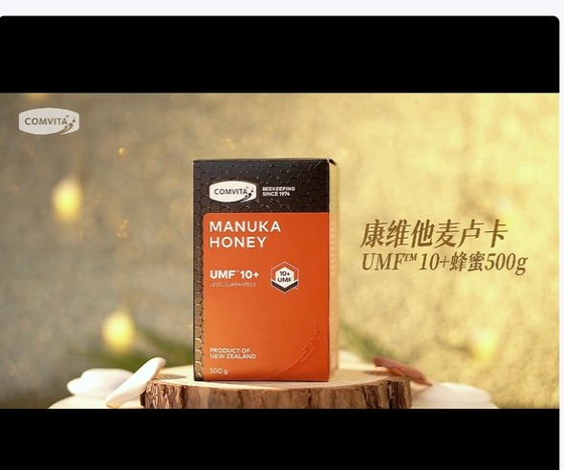 已嵌入 | 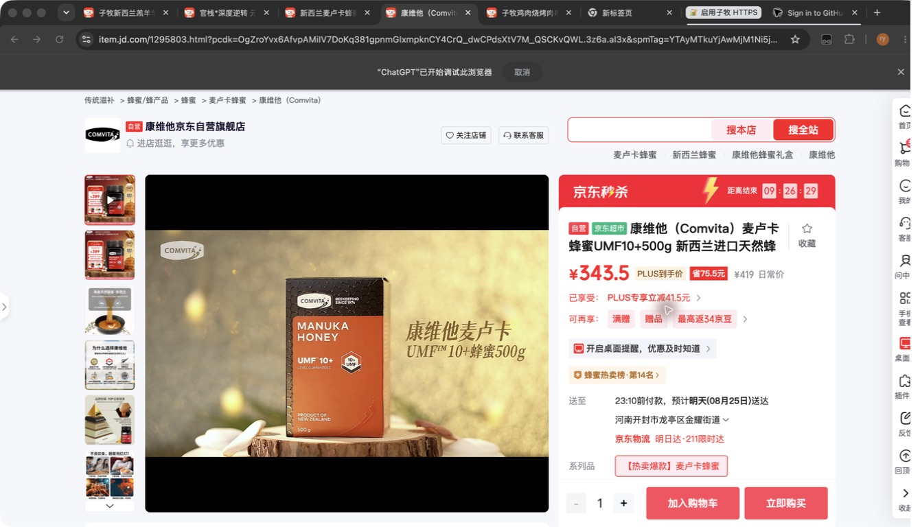 已嵌入
128 | 新西兰麦卢卡蜂蜜UMF15+250g | 250g | 新西兰麦卢卡蜂蜜UMF15+250g |  | 未找到候选 |  |  |  | FALSE | 0 | NO_MATCH | FALSE |  | 2026-08-24

